기본작업-2
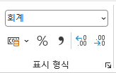
★서울시 도서관 현황 및 이용 실태★

도서관명 | 개관일 | 장소 | 장서수 | 열람권수 | 방문자수
시립도서관 | 2001-02-01 | 서울 종로구 | 57,381 | 1.65 | 524,587
서울도서관 | 1995-10-05 | 서울 중구 | 63,149 | 0.92 | 468,014
어린이도서관 | 1998-05-04 | 서울 마포구 | 43,682 | 1.18 | 738,992
스마트도서관 | 2013-04-12 | 서울 서초구 | 50,075 | 1.27 | 506,347
정독도서관 | 2005-09-03 | 서울 노원구 | 43,908 | 1.52 | 313,363
튼튼도서관 | 2008-06-20 | 서울 강남구 | 49,381 | 1.49 | 638,245
어울림도서관 | 2003-12-01 | 서울 중랑구 | 56,317 | 1.28 | 525,397

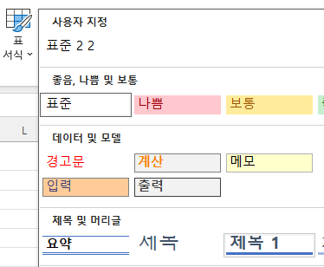
 |  |  |  |  |  | 1

 |  |  |  |  |  |  | 왼쪽 행 번호 1에서 오른쪽 클릭
 |  |  |  |  |  |  | 행 높이
 |  |  |  |  |  |  | 28 입력

 |  |  |  |  |  | 3 | 1. B4:B10 선택
 |  |  |  |  |  |  | 2. 마우스 오른쪽 클릭
 |  |  |  |  |  |  | 3. 셀 서식
 |  |  |  |  |  |  | 4. 표시 형식
 |  |  |  |  |  |  | 5. 사용자 지정
 |  |  |  |  |  |  | 6. 형식 입력란에 아래 입력

 |  |  |  |  |  |  | yyyy년 mm월 dd일 aaaa

 |  |  |  |  |  |  | 코드 | 의미
 |  |  |  |  |  |  | yyyy | 4자리 연도
 |  |  |  |  |  |  | mm | 2자리 월
 |  |  |  |  |  |  | dd | 2자리 일
 |  |  |  |  |  |  | aaaa | 요일 전체 이름

 |  |  |  |  |  | 4

계산작업
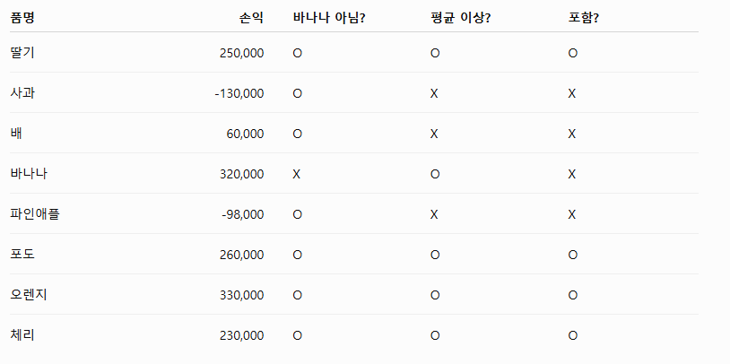
[표1] | 일기예보 현황 |  |  |  |  | [표2] | 과일 판매 현황
날짜 | 최저 | 최고 | 강수량 | 나들이 |  | 품명 | 매입액 | 판매액 | 재고량 | 손익
2025-04-05 | 12 | 17 | 0 |  |  | 딸기 | 900,000 | 1,150,000 | 19 | 250,000
2025-04-06 | 8 | 14 | 5 |  |  | 사과 | 1,500,000 | 1,370,000 | 61 | -130,000
2025-04-07 | 4 | 12 | 15 |  |  | 배 | 800,000 | 860,000 | 32 | 60,000
2025-04-12 | 9 | 17 | 10 |  |  | 바나나 | 1,200,000 | 1,520,000 | 9 | 320,000
2025-04-13 | 10 | 18 | 0 | 적합 |  | 파인애플 | 500,000 | 402,000 | 56 | -98,000
2025-04-14 | 9 | 16 | 0 |  |  | 포도 | 1,300,000 | 1,560,000 | 11 | 260,000
2025-04-19 | 8 | 17 | 20 |  |  | 오렌지 | 1,600,000 | 1,930,000 | 7 | 330,000
2025-04-20 | 12 | 25 | 0 | 적합 |  | 체리 | 700,000 | 930,000 | 13 | 230,000
2025-04-21 | 11 | 24 | 0 |  |  | 바나나를 제외한 평균 손익 이상인 손익의 합계 |  |  |  | 1,070,000 | SUMIFS(합계범위, 조건범위1, 조건1, 조건범위2, 조건2)

[표3] | 사원별 실적 현황 |  |  | [표4] | 회원 관리 현황 |  |  |  | <구분코드표>
사원코드 | 판매량 | 평가 |  | 이름 | 생년월일 | 구분 | 회원코드 |  | 구분 | 코드
SG-1245 | 1,253 | 노력 |  | 송윤진 | 1991-03-08 | B1 | 1991man1 |  | D1 | mas1 | RANK.EQ( 에서 마지막 order 는 생략이나 0 이면 큰 값이 1등
SG-6782 | 1,657 |  |  | 주시아 | 1984-06-21 | A1 | 1984fam1 |  | D2 | mas2 |  | 1 이면 작은값이 1등
SG-2401 | 2,666 | 우수 |  | 강은찬 | 2001-04-09 | C1 | 2001fri1 |  | C1 | fri1
SG-3844 | 1,809 |  |  | 전주린 | 1995-03-25 | D1 | 1995mas1 |  | C2 | fri2
SG-1059 | 2,468 |  |  | 최세현 | 1987-07-14 | C2 | 1987fri2 |  | B1 | man1
SG-2574 | 2,578 | 우수 |  | 이대로 | 1988-10-03 | D2 | 1988mas2 |  | B2 | man2
SG-3322 | 1,027 | 노력 |  | 배상엽 | 1999-01-30 | A2 | 1999fam2 |  | A1 | fam1
SG-6091 | 1,968 |  |  | 오남규 | 2000-05-07 | B2 | 2000man2 |  | A2 | fam2

[표5] | 상공몰 판매현황
카테고리 | 상품명 | 판매가 | 판매량 | 총판매액
채소 | 양배추 | 3,900 | 116 | 452,400
과일 | 바나나 | 4,600 | 128 | 588,800
과일 | 포도 | 9,800 | 88 | 862,400
정육 | 닭고기 | 6,700 | 123 | 824,100
과일 | 사과 | 8,800 | 94 | 827,200
정육 | 돼지고기 | 9,500 | 157 | 1,491,500 | <조건>
채소 | 감자 | 4,500 | 167 | 751,500 | 카테고리
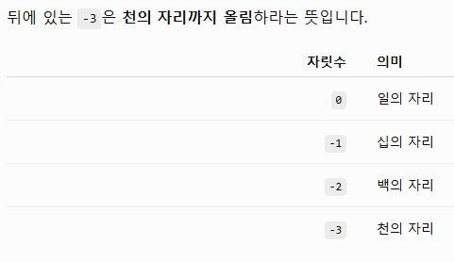
과일 총판매액 합계 |  |  |  | 2,279,000 | 과일

매크로작업
상공아파트 단지 정보

공급면적
구분 | 전용면적 | 공용면적 | 공급면적
59A | 59.99 | 19.03 | 79.02
59B | 59.99 | 20.03 | 80.02
84A | 84.96 | 25.61 | 110.57
84B | 84.99 | 25.63 | 110.62
109A | 109.71 | 40.12 | 149.83
109B | 109.78 | 40.18 | 149.96

차트작업
상공산업 상반기 매출 현황

월 | 판매수량 | 반품수량 | 판매금액
1월 | 3,957 | 34 | 49,462,500
2월 | 5,602 | 51 | 70,025,000
3월 | 5,133 | 22 | 64,162,500
4월 | 4,320 | 46 | 54,000,000
5월 | 6,584 | 63 | 82,300,000
6월 | 5,869 | 49 | 73,362,500
합계 | 31,465 | 265 | 393,312,500

상반기 판매수량/반품수량

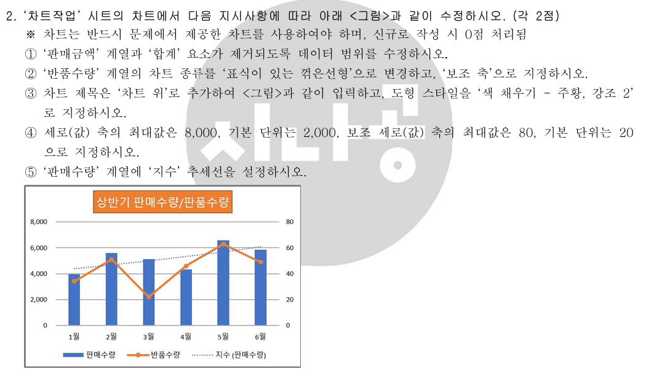
 |  |  |  | 1 | 차트 우클릭-> 데이터선택
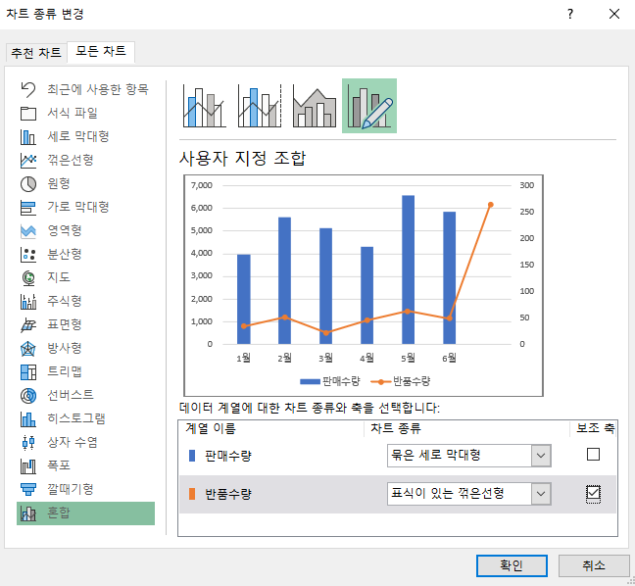
 |  |  |  | 2 | 차트를 한 번 클릭
 |  |  |  |  | 상단 차트 서식 탭 클릭
 |  |  |  |  | 왼쪽 위 현재 선택 영역 드롭다운 클릭
 |  |  |  |  | 목록에서 계열 "반품수량" 선택
 |  |  |  |  | 상단 차트 디자인 → 차트 종류 변경
 |  |  |  |  | 혼합 선택
 |  |  |  |  | 반품수량을

 |  |  |  |  | 표식이 있는 꺾은선형
 |  |  |  |  | 보조 축 체크

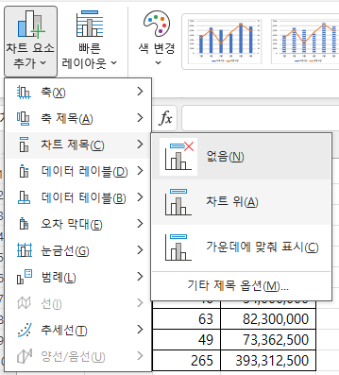
 |  |  |  | 3 | 차트를 클릭합니다.
 |  |  |  |  | 상단에서 차트 디자인 클릭
 |  |  |  |  | 차트 요소 추가
 |  |  |  |  | 차트 제목
 |  |  |  |  | 차트 위 선택

 |  |  |  |  | 방금 입력한 차트 제목 테두리 부분을 클릭합니다.

 |  |  |  |  | 글자 안쪽이 아니라 제목 상자 자체가 선택되어야 합니다.

 |  |  |  |  | 상단 차트 서식 또는 도형 서식 탭 클릭
 |  |  |  |  | 도형 스타일 목록에서
 |  |  |  |  | 채우기 - 주황, 강조 2를 선택합니다.

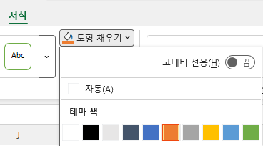

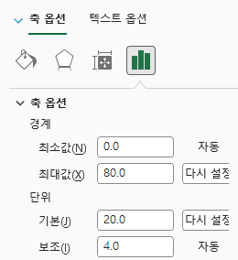
 |  |  |  | 4

 |  |  |  | 5 | 차트를 클릭합니다.
 |  |  |  |  | 상단 차트 서식 탭 클릭
 |  |  |  |  | 왼쪽 위 현재 선택 영역 목록에서
 |  |  |  |  | 계열 "판매수량" 선택
 |  |  |  |  | 상단 차트 디자인 → 차트 요소 추가
 |  |  |  |  | 추세선 -> 지수

